Aktiviteter Laget
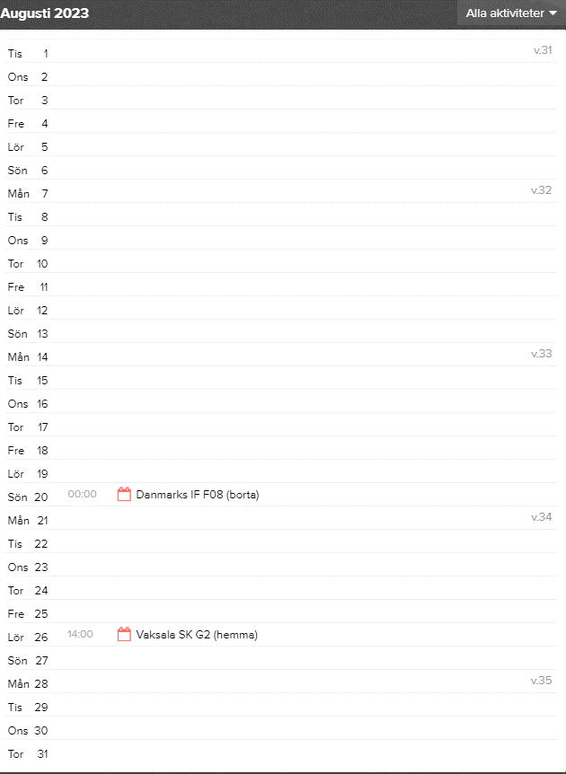
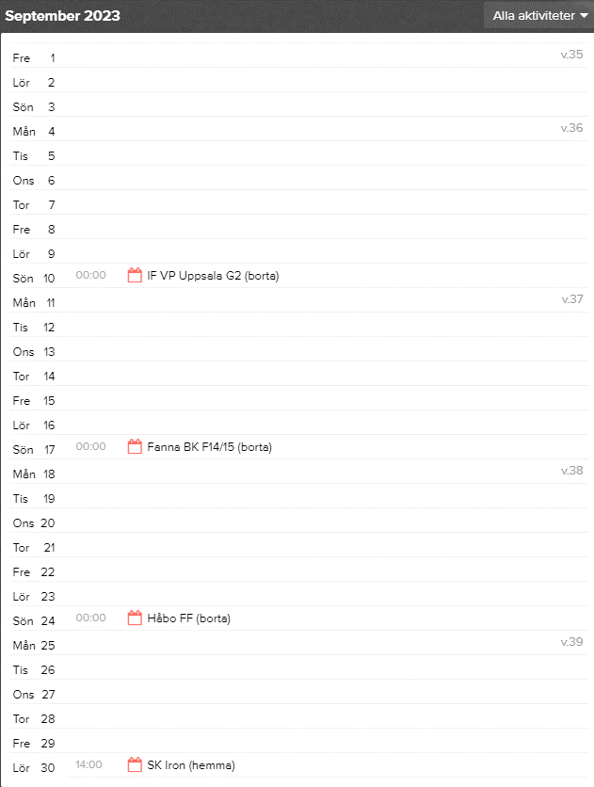
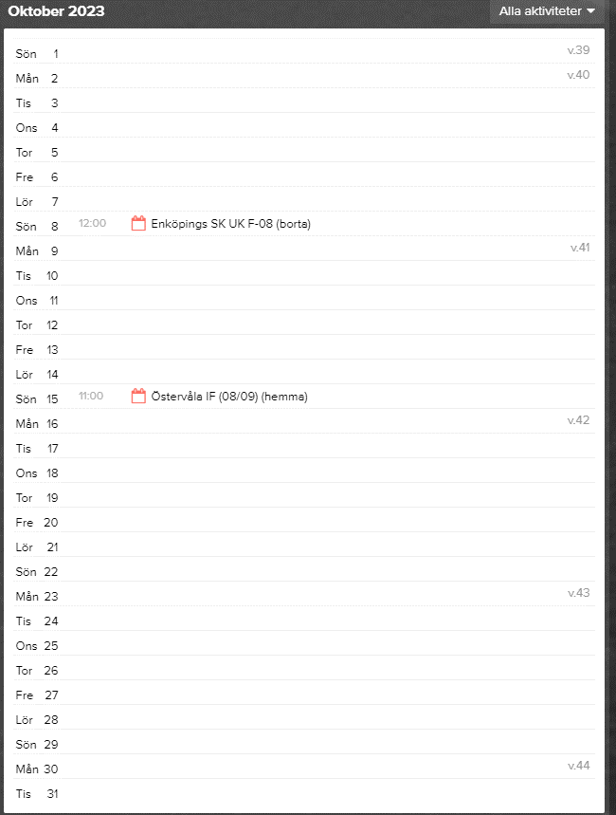
Match nr | Datum | Klockan | Mot hemma | Ledarbarn exkluderas | Spelare | Kiosk 2 st / match | Matchvärd 1 st | Match nr | Datum | Klockan | Mot hemma | Kiosktid |  | Natt vandring | Dag | Datum | Klockan | Ska vara med | Ulva | Datum | Klockan
1 | 2023-04-15 | 10:00 - 12:00 | Håbo | Moa Larsson | Saknas | 7 |  | 7 | Lördag 26 augusti | 14:00 - 16:00 | Vaksala SK G2 | 13:45 - 16:00 | Alva Ekerljung | 1 | Fredag | 2023-11-03 | 21:00 - 23:00 |  |  | Lördag 25 november | 10:00 - 16:00
2 | 2023-05-01 | 11:30 - 13:30 | Danmarks IF | Matilda Kastenholm | Isabelle Bredenberg | 7 |  |  |  |  |  |  | Ebba Björklund |  |  |  |  |  |  | Söndag 26 november | 10:00 - 16:00
3 | 2023-05-20 | 15:00 - 17:00 | IF VP Uppsala G2 | Meja Zackaroff | Linnea Mattson |  | 7 |  |  |  |  |  | Linnea Mattson
4 | 2023-05-27 | 16:00 - 18:00 | Fanna BK F14/15 |  | Matilda Lindström | 8 |  | 8 | Lördag 30 september | 14:00 - 16:00 | SK Iron | 13:45 - 16:00
5 | 2023-06-03 | 14:30 - 16:30 | Håbo FF |  | Meja Hammar | 8 |  |  |  |  |  |  | Miranda Lindström/Matilda Lindström | 2 | Fredag | 2023-11-03 | 23:00 - 01:00
6 | 2023-06-17 | 12:00 - 14:00 | Enköpings SK UK F08 |  | Wilma Kaljuste |  | 8 |  |  |  |  |  | Wilma Kaljuste
7 | 2023-08-26 | 14:00 - 16:00 | Vaksala SK G2 |  | Ebba Nordvall | 9 |  | 9 | Söndag 15 oktober | 11:00 - 13:00 | Östervåla IF | 10:45 - 16:00
8 | 2023-09-30 | 14:00 - 16:00 | SK Iron |  | Miranda Lindström | 9
9 | 2023-10-15 | 11:00 - 13:00 | Östervåla IF |  | Zandra Scherdin |  | 9 |  |  |  |  |  | Destiny Ngatia | 3 | Lördag | 2023-11-04 | 21:00 - 23:00 |  | Information kommer senare
 |  |  |  |  |  |  |  |  |  |  |  |  | Zandra Scherdin
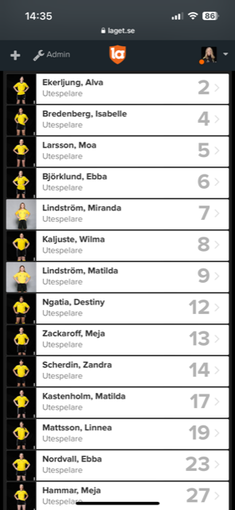

 |  |  |  |  |  |  |  |  |  |  |  |  | Ebba Nordvall | 4 | Lördag | 2023-11-04 | 23:00 - 01:00
 |  |  |  |  |  |  |  |  |  |  |  |  | Meja Hammar

Matchvärd
